Sheet1
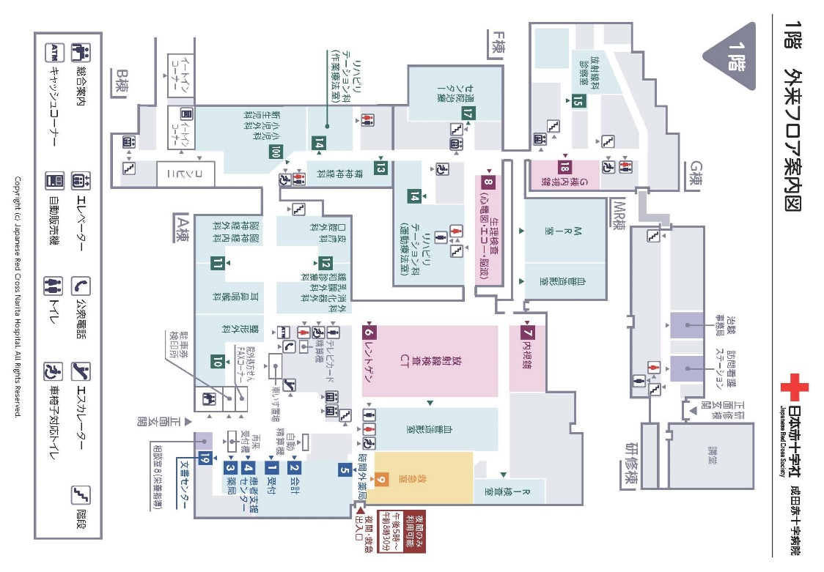
 |  |  |  |  |  |  |  |  |  |  |  |  |  | 診療申込書
 |  |  |  |  |  |  |  |  |  |  |  |  |  |  |  |  |  |  |  |  |  |  |  |  |  |  |  |  |  | 申込日 |  |  |  |  |  |  |  | 年 |  |  |  |  | 月 |  |  |  | 日

初診完全紹介制対象科については、初診時選定療養費をいただいても、当院へ の直接の受診はできません。

他医からの紹介状又は健康診断結果はお持ちですか
 |  |  |  |  |  |  |  |  |  |  |  |  |  |  |  |  |  |  |  |  |  |  |  |  |  |  |  |  |  |  |  |  |  |  |  |  |  |  |  | 〇 |  | 有 |  |  |  | 無

有の場合・医療機関名 |  |  |  |  |  |  |  |  |  |  |  |  |  | （ |  |  |  |  |  |  |  |  | ） | 資料 |  |  |  |  | ＣＤ－Ｒ |  |  |  |  |  |  |  |  |  | レントゲン

 |  |  |  |  |  |  |  |  |  |  |  |  |  |  |  |  |  |  |  |  |  |  |  |  |  |  |  |  | その他 |  |  |  |  | （ |  |  |  |  |  |  |  |  |  |  |  |  |  | ）

紹介状無しの方は、初診時選定療養費7,700円（税込）をご負担いただきます

本日の来院は次のどの項目に該当しますか
 |  |  |  |  |  |  |  |  |  |  |  |  |  |  |  |  |  |  |  |  |  |  |  |  |  | 交通事故 |  |  |  |  |  |  | 仕事上 |  |  |  |  | 傷害 |  |  |  |  |  |  | 該当なし

本 日 受 診 希 望 の 科 に 〇 を つ け て く だ さ い

 |  |  |  |  |  |  |  |  |  |  |  |  |  |  |  |  |  |  |  |  |  |  |  |  |  |  |  |  |  |  |  |  |  |  |  |  |  |  |  |  |  |  |  |  |  |  |  |  | 〇

内科 |  | （紹介状ご持参の方のみ） | 小児科 | 外科 | （紹介状ご持参の方のみ） | 整形外科 |  | （紹介状ご持参の方のみ） | 脳神経外科 |  | 泌尿器科 | （紹介状ご持参の方のみ） | 眼科 |  | （紹介状ご持参の方のみ） | 皮膚科 | （紹介状ご持参の方のみ） | 耳鼻咽喉科 | （紹介状ご持参の方のみ） | 脳神経内科 | （紹介状ご持参の方のみ） | 産婦人科 |  |  | 精神科 |  |  | 放射線科 |  | 麻酔科 | （紹介状ご持参の方のみ） | 健康診断 |  |  | 心臓外科 |  | 形成外科 | 口腔外科 |  | （紹介状ご持参の方のみ） | 呼吸器外科 |  |  | 小児外科 |  | 緩和診療科 |  | （紹介状ご持参の方のみ）

下線に沿って切り取っていただき、診療申込書を受付へお出しください。

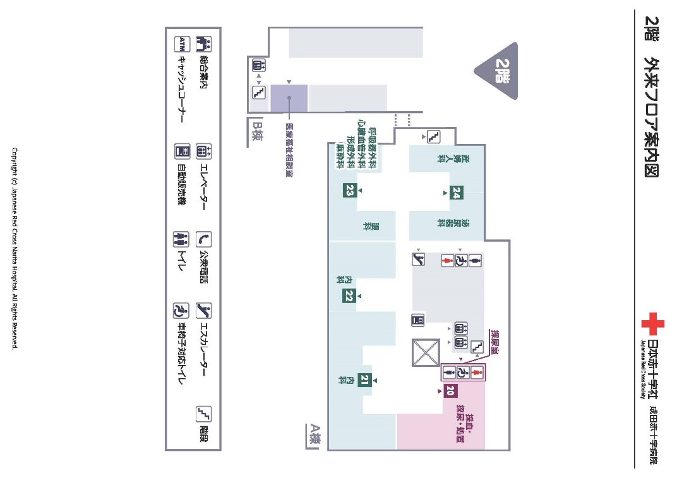

01 |  |  | 02 | 03 |  | 04 |  |  | 05 |  | 06 |  | 07 |  |  | 08 |  | 09 |  | 10 |  | 11 |  |  | 12 |  |  | 13 |  | 14 |  | 15 |  |  | 17 |  | 18 | 19 |  |  | 20 |  |  | 21 |  | 23

 | フリガナ |  |  |  |  |  |  |  |  |  |  |  |  |  |  |  |  |  |  |  |  |  |  |  |  |  |  |  |  |  |  |  |  |  |  |  |  |  |  |  |  |  |  | 性別

 | 氏 名

 |  |  |  |  |  |  |  |  |  |  |  |  |  |  |  |  |  |  |  |  |  |  |  |  |  |  |  |  |  |  |  |  |  |  |  |  |  |  |  |  |  |  |  | 男M |  | 女F

 | NAME
 |  |  |  |  |  |  |  |  |  |  |  |  |  |  |  |  |  |  |  |  |  |  |  |  |  |  |  |  |  |  |  |  |  |  |  | 旧姓

 | 生年月日
 |  |  |  |  |  |  |  |  |  |  |  |  |  |  |  |  |  |  |  |  |  |  |  |  |  |  | 年 |  |  |  |  |  | 月 |  |  |  |  | 日 |  |  |  |  |  |  |  | 才
 |  |  |  |  |  |  |  | 大正 |  | 昭和 |  | 平成 |  |  | 令和
 | DATE OF BIRTH

 |  |  |  |  |  |  | 〒 |  |  |  |  |  | -
 | 住 所

 | ADDRESS

 | 電 話 |  |  |  |  |  |  |  |  |  |  |  |  |  |  |  |  |  |  |  |  |  |  | その他連絡先
 |  |  |  |  |  |  |  |  |  |  |  | （ |  |  |  |  |  | ）
 | TEL.NO.

※保険証を添えてお出しください。（交通事故、仕事の傷病の方は使用できない場合もあります。）

※診察券をお持ちの方は一緒にお出しください。

